一组好看的莫兰迪配色

颜色模式 | RGB色彩 |  |  | 预览 | 备注 | CMYK
颜色模式 | R | G | B |  |  | C | M | Y | K | R' | G' | B'
粉色 | 255 | 87 | 104
浅粉 | 254 | 165 | 149
米黄 | 255 | 206 | 176
豆沙绿 | 205 | 198 | 169
灰绿 | 130 | 168 | 153

湖蓝-沙色
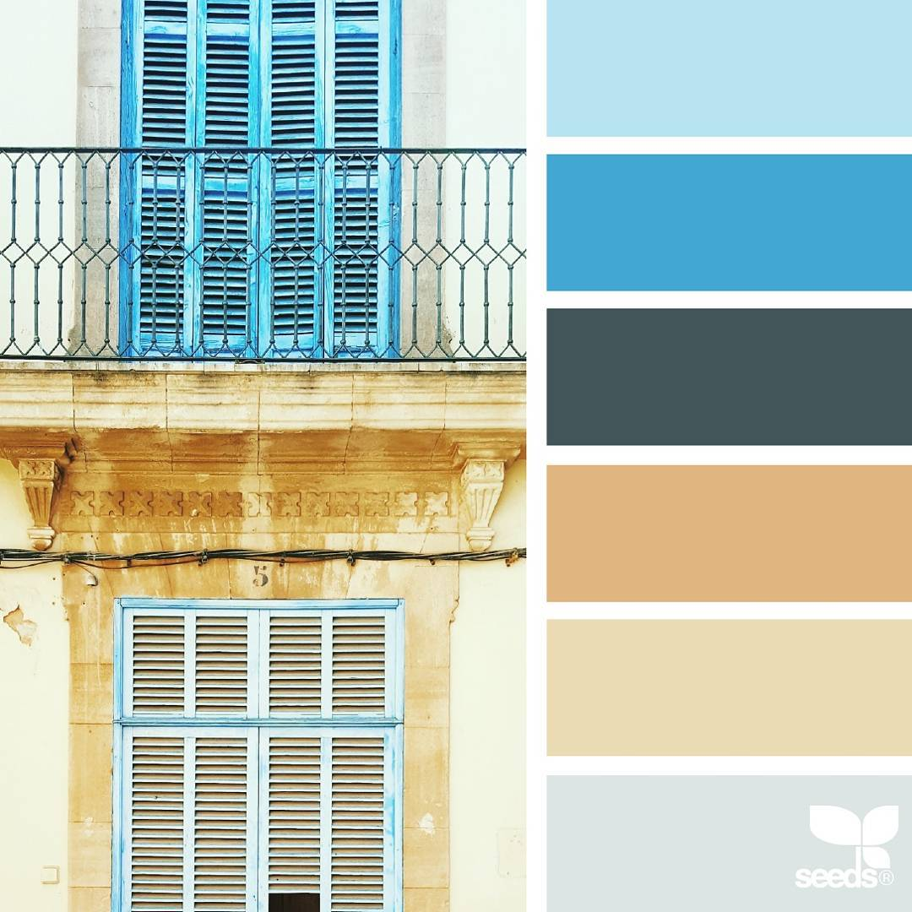
颜色模式 | RGB色彩 |  |  | 预览 | 备注 | CMYK
颜色模式 | R | G | B |  |  | C | M | Y | K | R' | G' | B'
 | 185 | 227 | 241
 | 66 | 167 | 221
 | 67 | 86 | 90
 | 224 | 181 | 128
 | 234 | 219 | 180
 | 220 | 229 | 228

